测试报告
软件功能测试报告
 | *本测试报告为软件功能测试报告，测试数据及结果基于软件功能需求文档SWRT/SDRS。
1.测试基本信息
 | 测试规范 |  | SDRS_FLSMU_20240823141125
 | 测试环境 |  | 台架测试
 | 测试硬件 |  | H000000411004
 | 测试软件 |  | S000006926003
 | 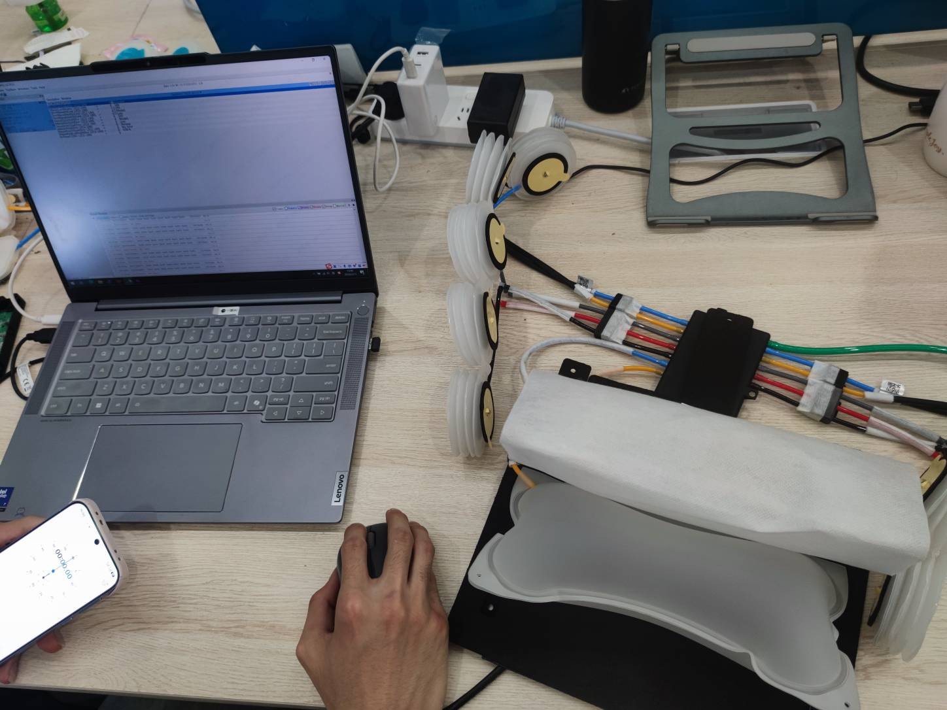

2.测试执行情况
 | 测试用例/需求 |  |  |  | 数量 |  | 比例
 | 测试通过的用例数(OK) |  |  |  | 8 |  | 100.0%
 | 测试未通过的用例(NOK) |  |  |  | 0 |  | 0.0%
 | 未测试的用例数(NOT RUN) |  |  |  | 0 |  | 0.0%
 | 测试用例总数 |  |  |  | 8 |  | 100.0%

3.测试用例与需求的追溯关系汇总
 | 测试案例 |  | 需求标号 |  | 测试结果 |  | 备注
 | TST_FLSPU_1 |  | SC1900811 |  | ok |  | 气动系统驱动使能计算，电源状态为Normal时，设置座椅气动驱动使能为Enable。不满足任一条件时，为disable
 | TST_FLSPU_2 |  | SC1900855 |  | ok |  | 腰托按摩优先级：腰托>按摩
 | TST_FLSPU_3 |  | SC1900812 |  | ok |  | 腰托开启，状态能反馈
 | TST_FLSPU_4 |  | SC1900813/SC1903278/SC1900814/SC1900815 |  | ok |  | 按摩开启，状态能反馈，模式、力度切换
 | TST_FLSPU_5 |  | SC1900816 |  | ok |  | 按摩气泵故障检测及恢复
 | TST_FLSPU_6 |  | SC1900817 |  | ok |  | 按摩气阀故障检测及恢复
 | TST_FLSPU_7 |  | SC1900818 |  | ok |  | 低于8.5±0.5V进入低电压，高于16.5±0.5V进入高电压，9~16V为正常工作电压
 | TST_FLSPU_8 |  | SC1900821 |  | ok |  | 按摩信号丢失，关闭对应的动作
4.测试开口问题
4.1 客户端尚未解决的软件测试问题。
 | 问题编号 | 问题描述 |  | 风险评估 |  | 改进措施 |  | 计划日期

 | *可以以附件形式插入文件

4.2 供应商端尚未解决的软件测试问题。
 | 问题编号 | 问题描述 |  | 风险评估 |  | 改进措施 |  | 计划日期

 | *可以以附件形式插入文件

